Sheet1
合理化建议表
班组 | 甲 | 建议人 | 张俊旺 | 日期 | 2025.5.12 | 分管主任 | 高安洋
建议 | 建议调整CD2的自动给料
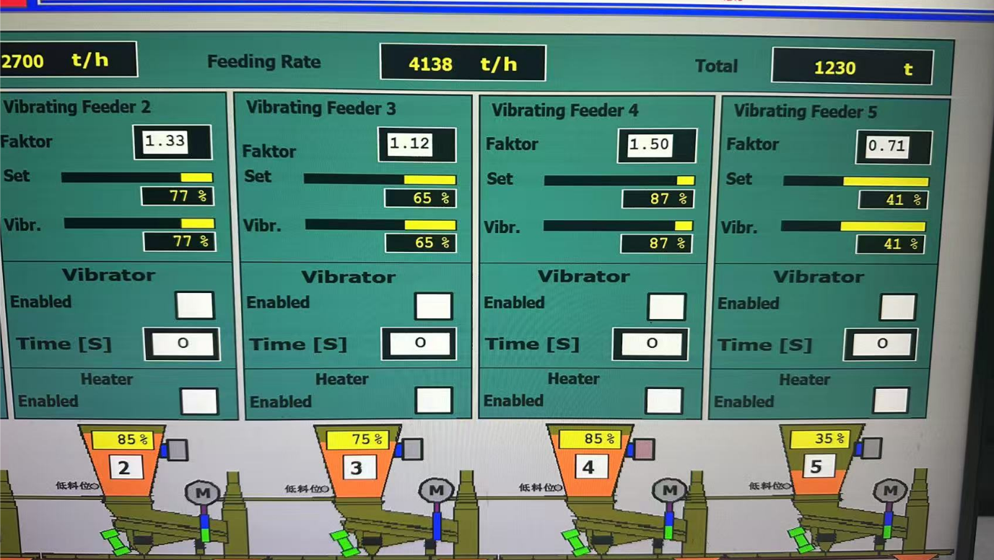
建议内容 | 在作业过程中CD2的实际频率会经常性的突增，瞬间流量过大，并且CD2在作业过程中给料系数给到1.5时，会显示87%，其他的翻车机会显示100%或者99%，作业过程中五个漏斗都会突然剧增，导致流量过大，建议自动给料调整成与其他翻车机一致
附图
建议目的 | 避免流量过大，导致设备损坏
相关科室负责人
是否采纳及完成日期
注：各分管主任对班组人员上报的合理化建议进行一审并进行签字确认。 如涉及界面及现场设备改造，附照片说明位置。

